Заказ
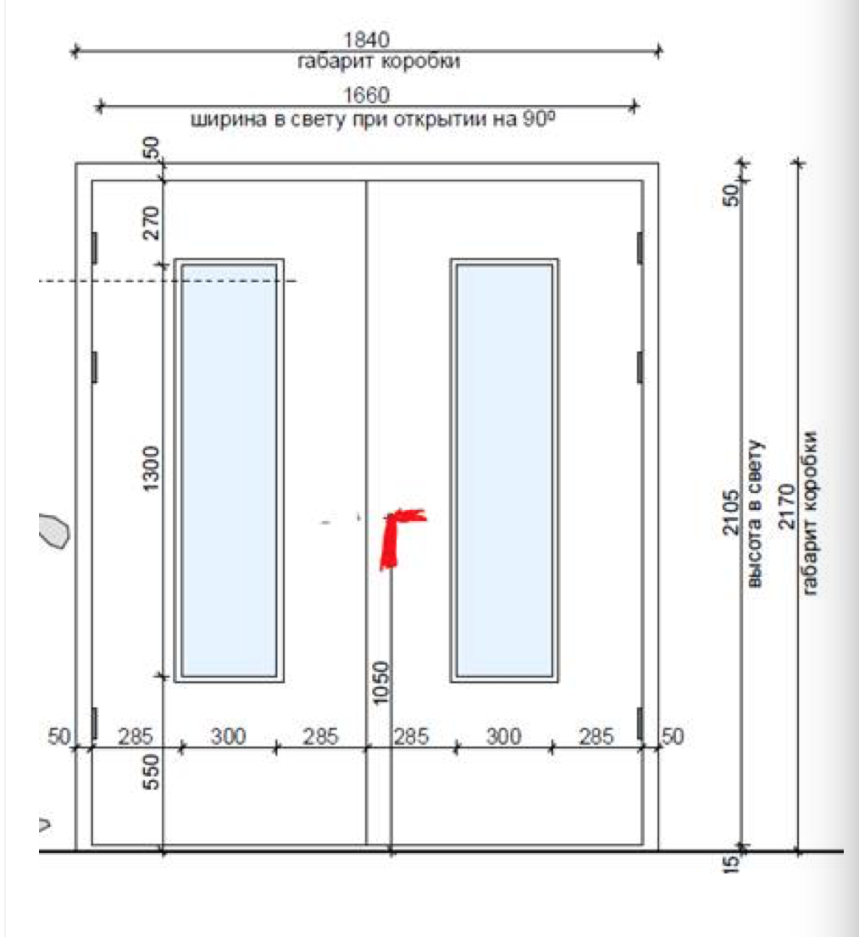
 |  | ООО "BAYER"
 |  | Заказ на изготовление металических изделий
 | Заказчик | НАИМЕНОВАНИЕ, AEC_MC
 | Телфон | телефон
 | Дата и счет | Внимание маркировка на упаковке обязательна Пример В1/1-2170х1840 правая

1 | 2 | 3 | 4 | 5 | 6 | 7 | 8 | 9 | 10 | 11 | 12 | 13 | 14 | 15 | 16 | 17 | 18 | 19 | 20 | 21
 | Наименование | Кол-во, ед. | Высота двери по коробке, мм | Ширина двери по коробке, мм | Открывание | Размер рабочей створки, мм | Окрас | Наличник | Доводчик | Навес Левый, кол-во шт. | Навес Правый, кол-во шт. | Стекло на левой створке, кол-во | Стекло на правой створке, кол-во | Решётка на левой створке, кол-во | Решётка на правой створке, кол-во | Наличие фрамуги | Высота фрамуги, мм | Примечание (размер стёкол и решёток, если есть) (доп. информация по заказу) | Маркировка
1 | Дверь ДП-02-ДЛ(EI60)Остекл | 1 | 2,170 | 1,840 | правое | равнопольная | RAL 7035 | да | нет, подготовка | 3 | 3 | 1 | 1 |  |  |  |  | подготовка под доводчик, порог 14 мм замок, цилиндр, подготовка отверстий по ручку на планке,остекление 320х1320-24 мм пож трип в правой и левой створках |  | В1-63
2 | Дверь ДП-02-ДЛ(EI60) | 1 | 2,170 | 1,840 | правое | равно польная | 7035 / 5008 | да | нет, подготовка | 3 | 3 |  |  |  |  |  |  | подготовка под доводчик, порог 14 мм замок, цилиндр,рал снаружи 7035, внутри 5008, ручка на планке |  | В1-84
3 | Дверь ДП-01-ДЛ(EI60) | 1 | 2,170 | 1,050 | правое |  | 7035 / 5008 | да | нет, подготовка | 3 |  |  |  |  |  |  |  | подготовка под доводчик, порог 14 мм замок, цилиндр, RAL снаружи 7035, внутри 5008, ручка на планке |  | В1-85
4 | Дверь ДП-02-ДЛ(EI60)Остекл | 3 | 2,170 | 1,840 | правое | равно польная | RAL 7035 | да | нет, подготовка | 3 | 3 | 1 | 1 |  |  |  |  | подготовка под доводчик, порог 14 мм, антипаник замок, цилиндр, подготовка отвестий под ручку на планке,остекление 320х1320-24 мм пож трип в правой и левой створках |  | В1-86
5 | Дверь ДП-02-ДЛ(EI60) | 1 | 2,330 | 1,320 | правое | 1,000 | RAL 7035 | да | нет, подготовка | 3 | 3 |  |  |  |  |  |  | подготовка под доводчик, порог 14 мм замок, цилиндр, ручка на планке |  | В1-87
6 | Дверь ДП-01-ДЛ(EI60) | 1 | 2,170 | 1,050 | правое |  | RAL 7035 | да | нет, подготовка | 3 |  |  |  |  |  |  |  | подготовка под доводчик, порог 14 мм замок, цилиндр, ручка на планке |  | В1-88
7 | Дверь ДП-02-ДЛ(EI60) | 1 | 2,700 | 2,200 | правое | равно польная | RAL 7035 | да | нет, подготовка | 3 | 3 |  |  |  |  |  |  | ТРУБА!!!подготовка под доводчик, порог 20 мм замок, цилиндр, ручка на планке |  | В1-90
8 | Дверь ДП-02-ДЛ(EI60) | 2 | 2,170 | 1,370 | правое | 1,000 | RAL 7047 | да | нет, подготовка | 3 | 3 |  |  |  |  |  |  | подготовка под доводчик, порог 14 мм, антипаник замок, цилиндр, подготовка отвестий под ручку на планке |  | L2-мойка
 |  | 11

